상품제안서
카페물티슈(5매,10매,15매,20매) | 상품코드: F23562

 |  |  |  |  |  |  | 02-412-0044 | www.easy1.co.kr
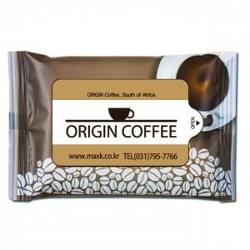

【상세/제작정보】

【인쇄/포장옵션】 | 스티커 / 포장불가능

【공급단가】 | 수량 | 1,000~ | 2,000~ | 3,000~ | 5,000~ | 10,000~
*VAT별도 | 5매 | 370원 | 360원 | 350원 | 330원 | 320원
 | 10매 | 520원 | 500원 | 490원 | 470원 | 450원
 | 15매 | 670원 | 650원 | 630원 | 600원 | 580원
 | 20매 | 820원 | 790원 | 770원 | 740원 | 710원

【상품 URL】 | https://dev.easy1.co.kr:443/src/goods_detail.php?gdno=23562

